POLYFLEX
VERIFICACION TVEC POLYFLEX

ITEM | DESCRIPCIÓN BIEN | CAPTURA DE PANTALLA TVEC
1 | DESTRUCTORA DE PAPEL X 6CD
2 | DESTRUCTORA DE PAPEL X 18 CD | NO TIENE EL ARTICULO
3 | DESTRUCTORA DE PAPEL PS 140 10 HOJAS 12 (GRUCO) *Se adquiere otra referencia de mayor capacidad
4 | PAPEL OPALINA BLANCO CARTA X 50 UNIDADES | NO TIENE EL ARTICULO
5 | PAPEL KIMBERLY BLANCO TAMAÑO CARTA X50 | NO TIENE EL ARTICULO
6 | RESMA PAPEL CARTA
7 | RESMA PAPEL OFICIO
8 | LIBRO ACTAS 400 FOLIOS
9 | LIBRO ACTAS 300 FOLIOS
10 | PEGANTE EN BARRA 40 grs | 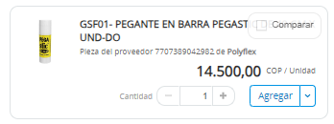
11 | PEGANTE LIQUIDO X 250 GR | NO TIENE EL ARTICULO
12 | PEGANTE INSTANTANEO X 5 GR (GRUTE) | NO TIENE EL ARTICULO
13 | BORRADOR DE NATA PZ - 20 | NO VENDE PORUNIDAD
14 | ROLLO DE PAPEL BURBUJUA GRANDE (GRUTE) | NO TIENE EL ARTICULO
15 | ROLLO DE PAPEL BURBUJUA PEQUEÑA (GRUTE) | NO TIENE EL ARTICULO
16 | CINTA POLIPROPILENO 48 X 100 MTS (GRUTE) | 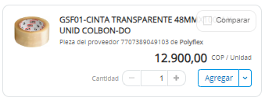
17 | TONER NEGRO CE390A (GRUCO) | NO TIENE EL ARTICULO
18 | CINTA POLIPROPILENO 12MM X 40 MTRS | NO SE VENDE POR UNIDAD
19 | CINTA POLIPROPILENO 48 X 100 MTS
20 | GANCHO CAIMAN METÁLICO X 100 UNIDADES | NO TIENE EL ARTICULO
21 | MARCADORES BORRABLE COLOR AZUL | NO SE VENDE POR UNIDAD
22 | MARCADORES BORRABLE COLOR ROJO | NO SE VENDE POR UNIDAD
23 | MARCADORES BORRABLE NEGRO | NO SE VENDE POR UNIDAD
24 | RESALTADOR COLOR ROSADO | NO SE VENDE POR UNIDAD
25 | RESALTADOR COLOR NARANJA | NO SE VENDE POR UNIDAD
26 | RESALTADOR COLOR VERDE | NO SE VENDE POR UNIDAD
27 | RESALTADOR COLOR AMARILLO | NO SE VENDE POR UNIDAD
28 | MARCADOR NEGRO PERMANENTE PUNTA FINA (GRUTE) | NO SE VENDE POR UNIDAD
29 | PINCEL DE CERDA PLANO No 12 (GRUTE)
30 | BOLIGRAFO NEGRO PUNTA 0,7 | NO SE VENDE POR UNIDAD
31 | LAPIZ NEGRO No2 | NO SE VENDE POR UNIDAD
32 | CINTA IMPRESION COLOR 800300-350LA | NO TIENE EL ARTICULO
33 | CINTA IMPRESIÓN COLOR 535700-004-R002 | NO TIENE EL ARTICULO
34 | REPUESTO CORTADOR GRUESO CAJA X 10 | NO TIENE EL ARTICULO
35 | BISTURI PUNTA DE LANZA (GRUTE) | 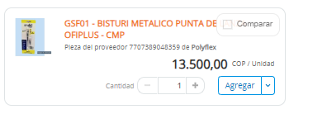
36 | CORTADOR GRUESO
37 | TIJERAS 7" | NO TIENE EL ARTICULO
38 | BISTURI METALICO INDUSTRIAL (RADAR) | NO TIENE EL ARTICULO
39 | GUILLOTINA
40 | APUNTADOR LASER INALAMBRICA | NO TIENE EL ARTICULO
41 | CD-R TORRE X 50
42 | UBS METALICA 16GB (GRUTE) | NO TIENE EL ARTICULO
43 | TARJETA PVC CARNET CAL.30 X500U | NO TIENE ELARTICULO
44 | ODOMETRO MEDIDOR DE DISTANCIA DOBLE RUEDA (GRUCO) | NO TIENE ELARTICULO
45 | LUXOMETROS | NO TIENE EL ARTICULO

